Recycling + CO₂
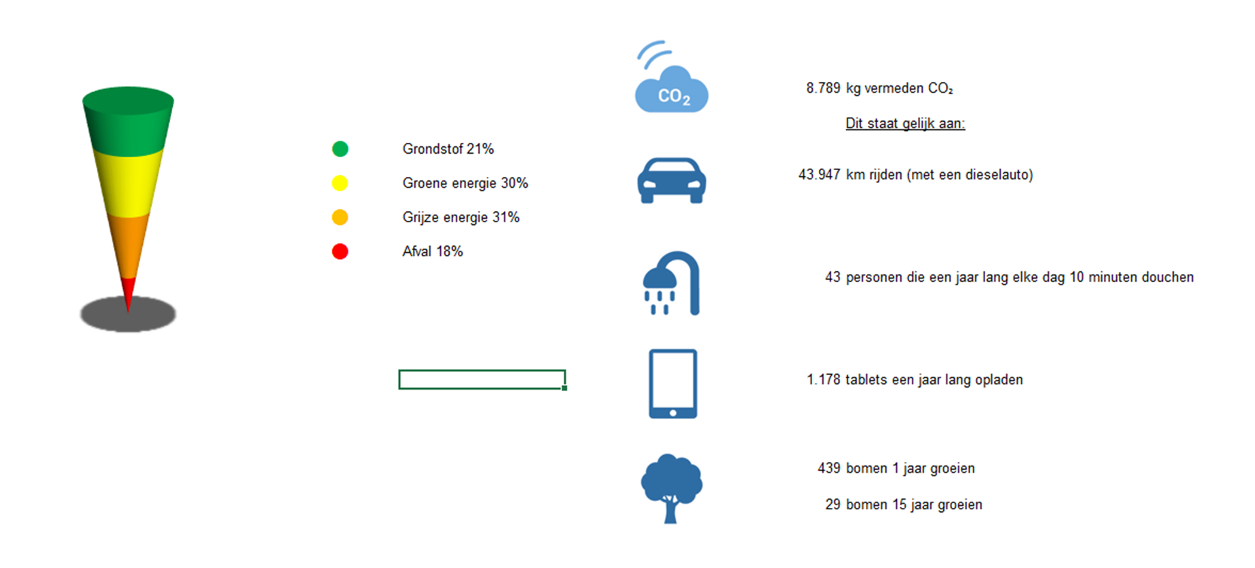
Recycling + CO₂ (op basis van TNO-gecertificeerde stromen)

Afvalbarometer | Besparing CO₂

